dashboard
Monitoreo al Cumplimiento en la publicación del Plan Anticorrupción y de Atención al Ciudadano 2020 - Alcaldías Municipales

89%
Color mapa
Color Celda
 | Municipio | Santiago de Cali
seleccione Municipio

 | La entidad Publico en el portal web el PAAC 2020 | Mapas de Riesgo de Corrupción | Plan de acción de gestión de riesgo de corrupción | estrategia de Racionalización de Tramites | estrategia de rendición de cuentas | Plan de acción Atención al ciudadano | Plan de acción Transparencia y Acceso a la información | Plan de participación | Código de Integridad | otros | No cumple
 | Cumple | Cumple | Cumple | Cumple | Cumple | Cumple | Cumple | No cumple | N/A | Cumple | Cumple

 | Ponderado
Cumple | 89%
No cumple | 11%
 | ley 2013 de 2019, Publicación proactiva de declaracion de renta |  | No cumple
89%
 | Puntaje | Descripción | Color
 | 0 - 20 | Básico operativo bajo
 | 21 - 40 | Básico operativo medio
 | 41 - 60 | Básico operativo alto
 | 61- 80 | Transformación
 | 81- 100 | Consolidación

 | Estado | Consolidación
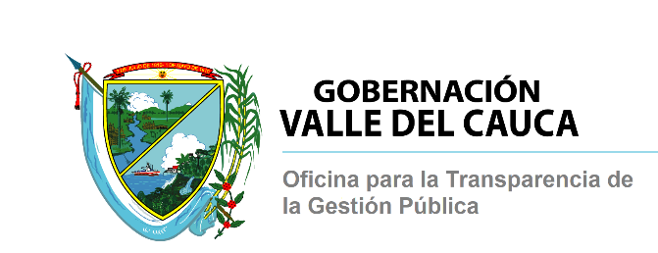

Monitoreo al Cumplimiento en la publicación del Plan Anticorrupción y de Atención al Ciudadano 2020 - Alcaldías Municipales- Resultados consolidados

Publicacion PAAC 2020
 | La entidad Publico en el portal web el PAAC 2020
Cumple | 40
No cumple | 2
Resultados promedio de Cumplimiento
 | Presentación | #

La entidad Publico en el portal web el PAAC 2020 | 40
Mapas de Riesgo de Corrupción | 28
Plan de acción de gestión de riesgo de corrupción | 29
estrategia de Racionalización de Tramites | 12
estrategia de rendición de cuentas | 35
Plan de acción Atención al ciudadano | 37
Plan de acción Transparencia y Acceso a la información | 37
Plan de participación | 0
Código de Integridad | 13
otros | 15
95%

 | La entidad Publico en el portal web el PAAC 2020 | Mapas de Riesgo de Corrupción | Plan de acción de gestión de riesgo de corrupción | estrategia de Racionalización de Tramites | estrategia de rendición de cuentas | Plan de acción Atención al ciudadano | Plan de acción Transparencia y Acceso a la información | Plan de participación | Código de Integridad | otros
Cumple # | 40 | 28 | 29 | 12 | 35 | 37 | 37 | 0 | 13 | 15
Cumple % | 95% | 67% | 69% | 29% | 83% | 88% | 88% | 0% | 31% | 36%

Nota: se reviso el contenido de los componentes y planes de acción conforme a las estructuras planteadas en las guías correspondientes:
“ESTRATEGIAS PARA LA CONSTRUCCIÓN DEL PLAN ANTICORRUPCIÓN Y DE ATENCIÓN AL CIUDADANO, Versión 2, 2015” – DAFP y Oficina de Transparencia de Presidencia. (esquema General)
“Guía para la administración del riesgo y el diseño de controles en entidades públicas, versión 4, 2018” – DAFP
“Manual único de Rendición de cuentas – MURC versión 2, 2018” – DAFP
" cuestionario FURAG II 2019 , seguimiento de compomentes paac " , politica: Transparencia, Acceso a la Información y Lucha contra la Corrupción, MIPG

